CTKM
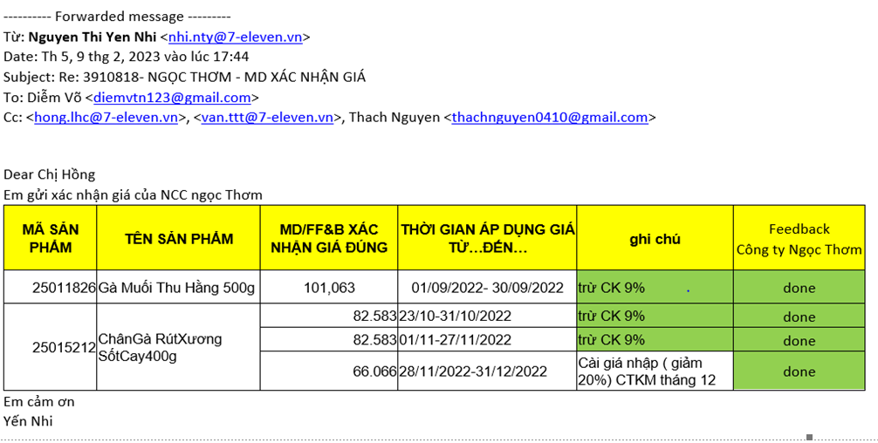
 |  |  |  |  |  | BẢNG TỔNG
 |  |  |  |  |  | Tên sản phẩm | Giá xuất hóa đơn | Thời gian áp dụng | Note
 |  |  |  |  |  | Gà muối 500g | 101,063 | 01/07-27/07/2022 | CKCĐ 9%
 |  |  |  |  |  | Gà muối 500g | 85,904 | 28/07-03/09/2022 | CKCĐ 9% + CTKM 15%
 |  |  |  |  |  | Gà muối 500g | 85,904 | 01/08-30/08/2022 | CKCĐ 9% + CTKM 15%
 |  |  |  |  |  | Gà muối 500g | 101,063 | 01/09/2022-30/09/2022 | CKCĐ 9%
 |  |  |  |  |  | Chân gà sốt cay 400g | 82,583 | 23/10-31/10/2022 | CKCĐ 9%
 |  |  |  |  |  | Chân gà sốt cay 400g | 82,583 | 01/11-27/11/2022 | CKCĐ 9% |  | GM500 | 32 | 101062.78 | 3234008.96
 |  |  |  |  |  | Chân gà sốt cay 400g | 66,066 | 28/11-31/12/2022 | CKCĐ 9% + CTKM 20% |  | CGSC400 | 3 | 66066 | 198198
 |  |  |  |  |  | Chân gà sốt cay 400g | 82,583 | 01/01-hiện tại (09/06/2023) | CKCĐ 9% |  |  |  |  | 3432206.96
 |  |  |  |  |  | Gà muối 500g | 101,063 | 01/12-29/12/2022 | CKCĐ 9% |  |  |  |  | 343220.696
 |  |  |  |  |  | Gà muối 500g | 80,850 | 30/12/2022-18/01/2023 | CKCĐ 9% + CTKM 20% |  |  |  |  | 3775427.656
 |  |  |  |  |  | Gà muối 500g | 101,063 | 19/01-28/02/2023 | CKCĐ 9%
 |  |  |  |  |  | Gà muối 500g | 85,904 | 27/03-30/04/2023 | CKCĐ 9% + CTKM 15%

Product ID | Tên Sản Phẩm | Nhà Cung Cấp | Scheme NCC hỗ trợ | Tên Chương Trình Đăng kỳ Trên Hê Thống | Purchase price (-VAT) | Purchase price (-VAT) | MD FB - Final | Giá roll back | Ngày áp dụng | Ngày kết thúc
25011826 | Gà Muối Thu Hằng 500g | CÔNG TY TNHH MỘT THÀNH VIÊN THƯƠNG MẠI VÀ DỊCH VỤ NGỌC THƠM | Discount On Invoice | Gà Muối Thu Hằng 500g giảm giá 20,000đ | 101,063 | 85,904 | 85,904 | 101,063 | 2022-08-01 | 2022-08-30

Product ID | Tên Sản Phẩm | Nhà Cung Cấp | Purchase price (-VAT) | MD FB - Final | Giá roll back | Ngày áp dụng | Ngày kết thúc
25011826 | Gà Muối Thu Hằng 500g | CÔNG TY TNHH MỘT THÀNH VIÊN THƯƠNG MẠI VÀ DỊCH VỤ NGỌC THƠM | 101,063 | 85,904 | 101,063 | 2023-03-27 | 2023-04-30

Material | Material Description | GIÁ SSV | GIÁ NCC | PO DATE | SSV confirm
25011826 | Gà Muối Thu Hằng 500g | 101,063 | 91,967 | T07/22 | Từ ngày 01/07-27/07: 101,063

Material | Material Description | GIÁ SSV | GIÁ NCC | PO DATE | SSV confirm
25011826 | Gà Muối Thu Hằng 500g | 85,904 | 94,399/101,063 | T07/22 | Từ ngày 28/07-03/09: 85,904

MÃ SẢN PHẨM | TÊN SẢN PHẨM | CHÚ THÍCH | MD/FF&B XÁC NHẬN GIÁ ĐÚNG | THỜI GIAN ÁP DỤNG GIÁ TỪ…ĐẾN…
25011826 | Gà Muối Thu Hằng 500g | Áp dụng 28/07 - 03/09/2022. CKCĐ 9%; CTKM 15% | 85.904 | Áp dụng 28/07 - 03/09/2022. CKCĐ 9%; CTKM 15%
25011826 | Gà Muối Thu Hằng 500g | CKCĐ 9% | 101.063 | 01/12/2022-29/12/2022
 |  |  |  | 19/01/2023-28/02/2023
25011826 | Gà Muối Thu Hằng 500g |  | 80,850 | 30/12-> 18/01/2023. Promotion tháng 1.2023
25015212 | ChânGà RútXương SốtCay400g | CKCĐ 9% | 82.583 | 01/01/2023- hiện tại (09/06/2023)
25015212 | ChânGà RútXương SốtCay400g | CKCĐ 9% | 82.583 | 01/01/2023- hiện tại (09/06/2023)

